Solicitud gráfica
 | Área: | Matemáticas |  |  | Fecha:
 | Grado: | 10
 | Título del tema: | Fin de tema |  |  | ¿Cuaderno de estudio o recurso? | Recurso
 | Editor: |  |  |  | Motor del recurso | M5A

 | Código guión o recurso: | MA_10_01_REC300_CO | ← Para determinar este código, visite la hoja de Ayuda
 |  |  |  |  | ESPECIFICACIÓN DE ARCHIVOS A ENTREGAR
Núm. | Archivo Shutterstock o ruta en web | Imagen para: | Tipo | Ubicación de la imagen en el recurso M5A | Nombre imagen SMALL | Tamaño imagen SMALL | Nombre imagen ZOOM | Tamaño imagen ZOOM | Descripción | Observaciones

#VALUE! | ver descripción de la imagen | Recurso M5A | Ilustración | Contenido | #VALUE! | #VALUE! | #VALUE! | 500 x 500 px | función lineal, imagen de la pregunta 1
#VALUE! | ver descripción de la imagen | Recurso M5A | Ilustración | Contenido | #VALUE! | #VALUE! | #VALUE! | 500 x 500 px | función racional, imagen de la pregunta 2
#VALUE! | ver descripción de la imagen | Recurso M5A | Ilustración | Contenido | #VALUE! | #VALUE! | #VALUE! | 500 x 500 px | función cuadrática, imagen de la pregunta 3
#VALUE! | ver descripción de la imagen | Recurso M5A | Ilustración | Contenido | #VALUE! | #VALUE! | #VALUE! | 500 x 500 px | función cúbica, imagen de la pregunta 4 | 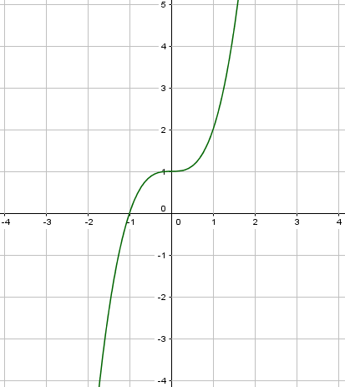
#VALUE! | ver descripción de la imagen | Recurso M5A | Ilustración | Contenido | #VALUE! | #VALUE! | #VALUE! | 500 x 500 px | función logarítmica, imagen de la pregunta 5 | 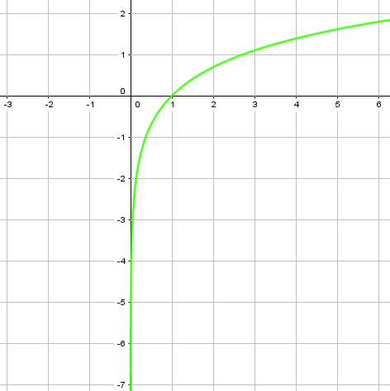
#VALUE! | ver descripción de la imagen | Recurso M5A | Ilustración | Contenido | #VALUE! | #VALUE! | #VALUE! | 500 x 500 px | función polinómica, imagen de la pregunta 6
#VALUE! | ver descripción de la imagen | Recurso M5A | Ilustración | Contenido | #VALUE! | #VALUE! | #VALUE! | 500 x 500 px | función polinómica, imagen de la pregunta 7
#VALUE! | ver descripción de la imagen | Recurso M5A | Ilustración | Contenido | #VALUE! | #VALUE! | #VALUE! | 500 x 500 px | función lineal, imagen de la pregunta 8
#VALUE! | ver descripción de la imagen | Recurso M5A | Ilustración | Contenido | #VALUE! | #VALUE! | #VALUE! | 500 x 500 px | función lineal, imagen de la pregunta 9
#VALUE! | ver descripción de la imagen | Recurso M5A | Ilustración | Contenido | #VALUE! | #VALUE! | #VALUE! | 500 x 500 px | función radical, imagen de la pregunta 10

